상품제안서
주문제작 PVC캐릭터 USB3.0 (16~64G) | 상품코드: S25800

 |  |  |  |  |  |  | 02-713-8555 | www.synergygift.co.kr
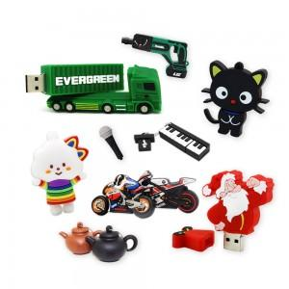

【상세/제작정보】 | <p>* 2D 단면 기준 / 디자인의 난이도나 색상에 따라 추가 금액 발생할 수 있습니다.</p>

【인쇄/포장옵션】 | 풀칼라 / 종이상자

【공급단가】 | 수량 | 200~ | 500~ | 1,000~ | 3,000~ | 5,000~
*VAT별도 | 16G | 11,670원 | 11,240원 | 10,810원 | 10,380원 | 10,120원
 | 32G | 12,690원 | 12,220원 | 11,750원 | 11,280원 | 10,990원
 | 64G | 15,390원 | 14,820원 | 14,250원 | 13,680원 | 13,330원

【상품 URL】 | https://www.synergygift.co.kr:443/src/goods_detail.php?gdno=25800

